EJES TEMATICOS
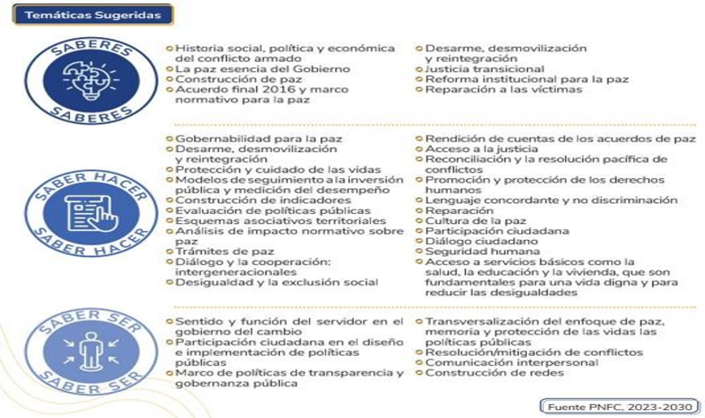
EJES TEMÁTICOS PNFC
1.1 Eje 1. Paz Total, Memoria y Derechos Humanos
Se orienta hacia la transformación institucional y cultural de servidores y servidoras públicas, a partir un direccionamiento político capaz de redimensionar su universo simbólico y propiciar escenarios de construcción de paz y la garantía de los derechos. Lo anterior, responde al papel fundamental que tienen las administraciones públicas en la construcción de la paz en una sociedad, ya que son las encargadas de gestionar y coordinar políticas públicas y servicios que impactan directamente en la convivencia y el bienestar de la población.
1.2 Eje 2. Territorio, Vida y Ambiente
Este eje está dirigido a servidoras y servidores públicos, con el fin de interpretar y comprender los territorios como constructo social, sustento material y simbólico de las relaciones entre sociedad y naturaleza. En este sentido las V los servidores públicos tendrán la amplitud para construir herramientas que le permitan realizar un estudio y valoración de los territorios donde Se desenvuelve, ya sea en espacios urbanos o rurales, y Como consecuencia, generar ciertas estrategias de planificación para el desarrollo dentro del contexto de las problemáticas locales y variables del territorio de manera particular. ofreciendo una solución a esos fenómenos e inconvenientes socioterritoriales, como también propender por la transformación y gestión del territorio de forma multiescalar.
1.3 Eje 3: Mujeres, Inclusión y Diversidad
Este eje propone cualificar las capacidades del talento humano de las entidades públicas, en el enfoque de género, interseccional y diferencial para la mejora continua de la gestión pública y su desarrollo, en el marco de la Ley 2294 de 2023, para lograr las cinco (5) transformaciones propuestas en pro de la construcción de un nuevo contrato social para alcanzar una cultura de paz, en donde la vida en dignidad y el cuidado de la casa común sea el foco del desarrollo y fortalecimiento institucional. En este sentido las y los servidores públicos deben desarrollar habilidades y conocimientos que les permitan realizar su trabajo, mediante el diseño, implementación y monitoreo de planes, programas, estrategias y políticas reales y efectivas para superar las relaciones desiguales entre hombres y mujeres, las exclusiones históricas de las poblaciones diversas que componen al Estado colombiano y la corresponsabilidad de las labores del cuidado.
1.4 Eje 4: Transformación Digital y Cibercultura
La capacitación y la formación de las y los servidores públicos debe pasar por conocer asimilar y aplicar los fundamentas de la industria 4.0 de la Cuarta Revolución Industrial y de la trasformación digital en el sector público, pues los procesos de transformación de la economía en el mundo, sus conceptos, enfoques y modelos propuestos alrededor de las tendencias en la industria impactan de una u otra manera a la administración pública. En este sentido, la industria 4.0 se despliega en un conjunto de tecnologías, conocimientos, prácticas y saberes que promueven una forma de producir bienes y servicios con mayor confiabilidad y calidad en la que la tecnología, y las aplicaciones tecnológicas propician un canal dinámico para generar interacciones entre el Estado y la ciudadanía. Las “tecnologías disruptivas” se han convertido en el soporte del protagonismo tecnológico, sin desvirtuar el factor humano en procesos productivos. La robótica y la inteligencia artificial están presentes en la sustitución de algunos cargos y en la aparición de nuevos empleos, gracias a la diferenciación que se presenta entre los procesos de producción, distribución, consumo y atención al ciudadano y a los clientes, pone de manifiesto la necesidad de la digitalización en todos los procesos en el sector privado y en el sector público, lo anterior, crea características y atributos modernos en la gestión del sector público en todas las entidades de gobierno.
1.5 Eje 5: Probidad, Ética e Identidad de lo Público
El entendimiento de lo que cada servidor público debe llevar en su corazón y en su raciocinio, parte de lo que Bloom planteó que la identificación es un impulso inherente de reconocerse en valores, comportamientos, costumbres y actitudes de figuras significativas en su entorno social; visto así, las personas persiguen activamente la identidad, así no lo evidencien todo el tiempo. Por otro lado, todo ser humano busca mejorar y proteger la identidad. Desde esta perspectiva, el principal rasgo de identidad del servidor público debe ser la ética de lo público. La capacitación en ética y probidad es especialmente importante en el contexto actual, en el que la corrupción V el mal uso de los recursos públicos San una preocupación creciente en muchos los servidores públicos deben Ser conscientes de las implicaciones éticas de sus acciones y decisiones, y estar preparados para enfrentar situaciones en las que se pueda presentar un conflicto de interés o una tentación de actuar de manera indebida. En este sentido, vale la pena mencionar que, una identidad es todo aquello que hace lo que una cosa o algo sea. En tal sentido, constituye una propiedad de los actores, que, son todas las entidades públicas motivacionales y conductuales de lo que representa el servir desde el sector público para que Colombia y su sociedad sean cada día mejores. Ahora bien, “La identidad es fundamentalmente una cualidad subjetiva o de carácter individual, arraigada en el entendimiento del actor sobre sí mismo y, en gran medida, sobre la sociedad en la que vive. Lo que implica que, si cada uno de las y los servidores públicos y colaboradores del Estado reflejan en su actuar cotidiano esta característica, que de hecho hace parte de su perfil profesional y de su actitud hacia el trabajo, incidirá positivamente en que la dependencia y la entidad preste un mejor servicio al ciudadano y, si esto sucede, se reflejará en la confianza del ciudadano en el Estado. | 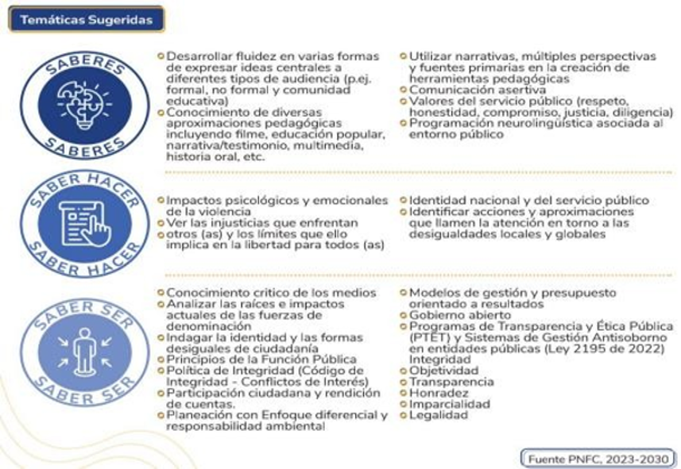
1.6 Eje 6: Habilidades y competencias
A través de este eje, se pueden fortalecer o desarrollar competencias laborales, que permitan complementar los avances que poseemos en la actualidad en esta materia de y articular los componentes clave como la construcción de empleos tipo, de cuadros funcionales y el diccionario o catálogo de competencias para lograr en la gestión estratégica del talento humano un diferencial valioso que incremente el valor público desde el rol del servidor público. Las condiciones de calidad y oportunidad del quehacer público dependen, en gran medida, de la planeación, desarrollo y fortalecimiento de los aspectos asociados al ciclo de vida de los servidores públicos (ingreso, desarrollo y retiro), por lo tanto, desde este punto de vista, la gestión del talento humano debe ser innovadora y creativa, de tal manera que llegue a ser aliada estratégica en el cumplimiento de la misionalidad de las entidades. “Las competencias laborales se definen como la capacidad de una persona para desempeñar, en diferentes contextos y con base en los requerimientos de calidad y resultados esperados en el sector público, las funciones inherentes a un empleo; capacidad que está determinada por los conocimientos, destrezas, habilidades, valores, actitudes y aptitudes que debe poseer y demostrar el empleado público”. A través de este eje, se pueden fortalecer o desarrollar competencias laborales, que permitan complementar los avances que poseemos en la actualidad en esta materia de y articular los componentes clave como la construcción de empleos tipo, de cuadros funcionales y el diccionario o catálogo de competencias para lograr en la gestión estratégica del talento humano, un diferencial valioso que incremente el valor público desde el rol del servidor público.

Fuente: Dirección de Empleo Público, Función Pública y ESAP, PNFC, 2023-2030

